Estadísticas
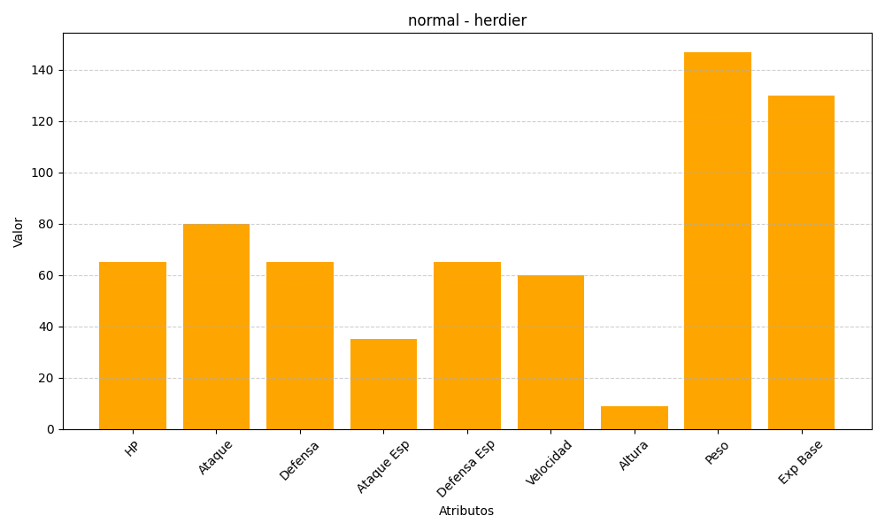
ID | Nombre | Tipo | HP | Ataque | Defensa | Ataque Especial | Defensa Especial | Velocidad | Altura | Peso | Experiencia Base
507 | herdier | normal | 65 | 80 | 65 | 35 | 65 | 60 | 9 | 147 | 130

